Sheet1



baga kaayo ang border sa mga buttons | dili moappear ang mga designs

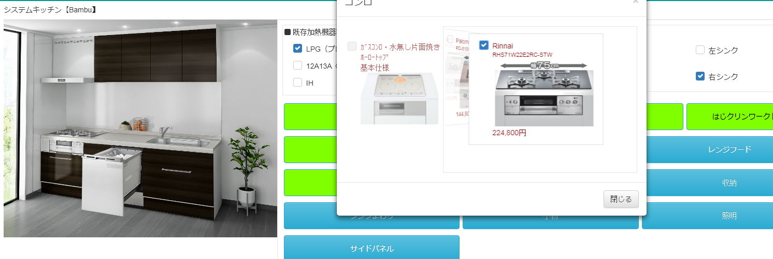
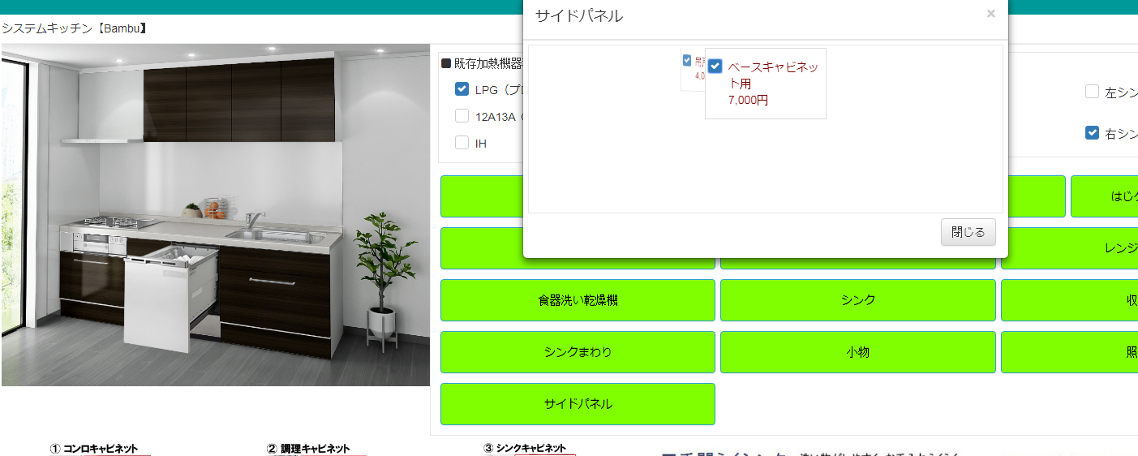

dili ma unselect | duha ma select

